报废
攀西公司2025年报废车辆信息
序号 | 车牌号 | 车型 | 购置时间 | 行驶证 | 车辆铭牌(实例） | 车辆侧面图片（建议45度角度）能看到车牌车辆全部 | 整备质量（单位：kg） | 停放地 | 能否行驶
1 | 川AM655P | 轿车 | 2010.2 | 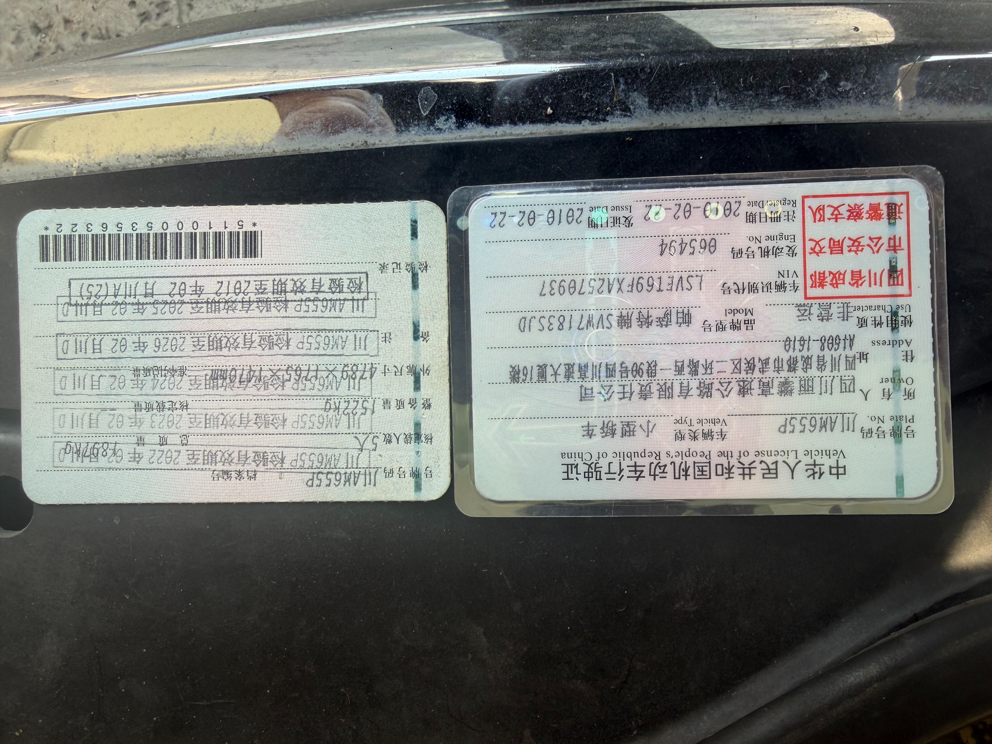 | 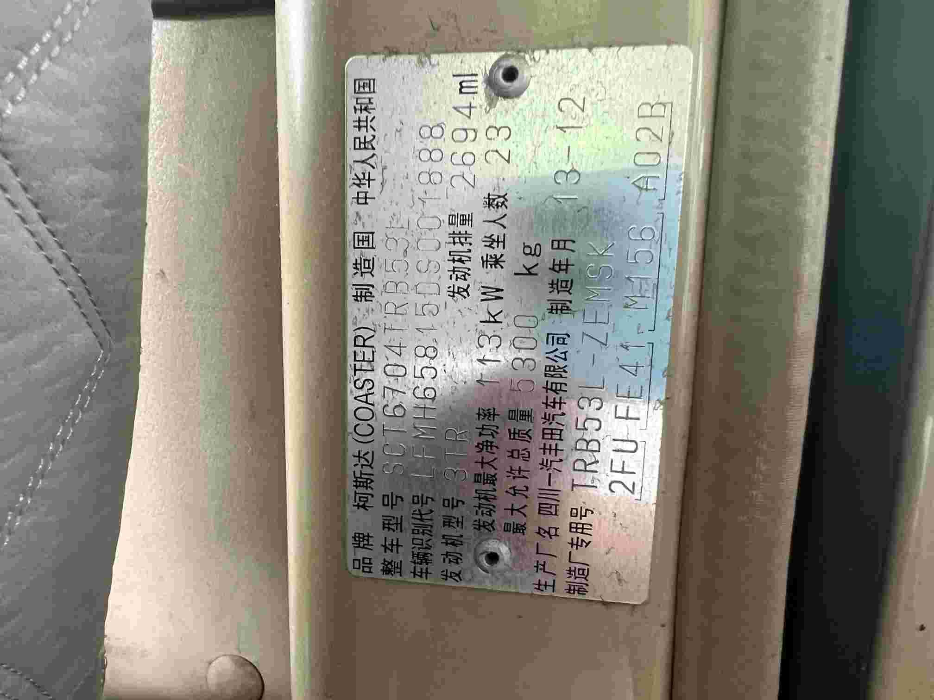 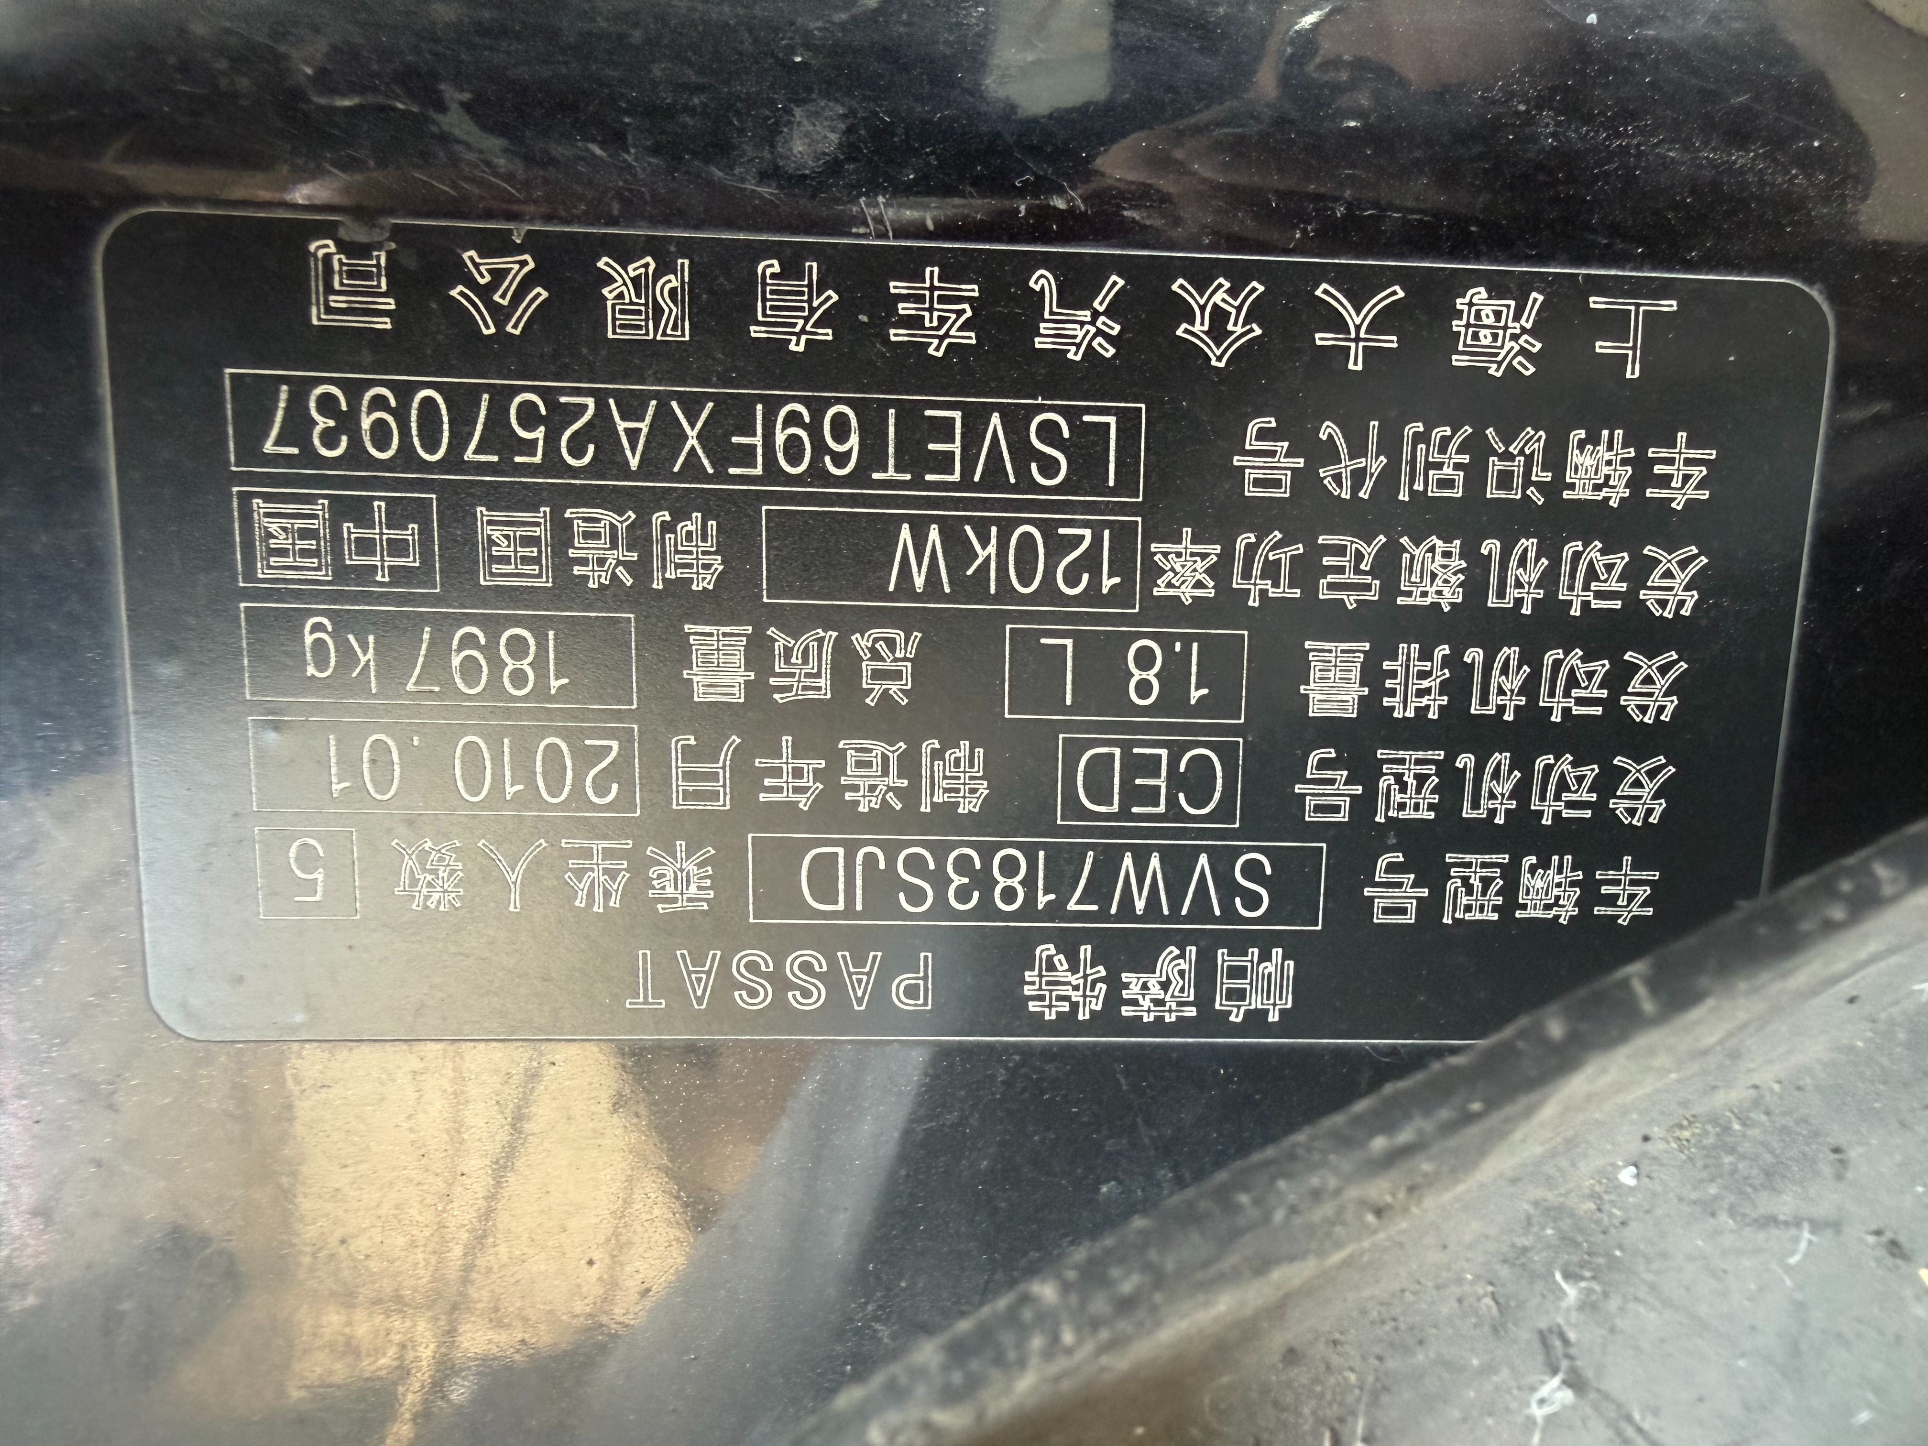 | 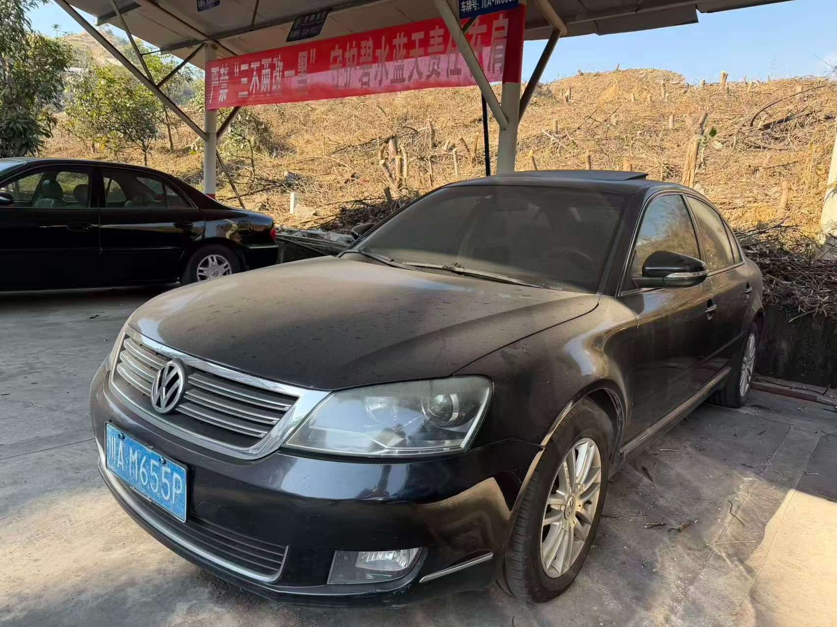 | 1522 | 丽攀瓜子坪收费站 | 否，需搭电
2 | 川AY5U07 | 皮卡 | 2015.11 | 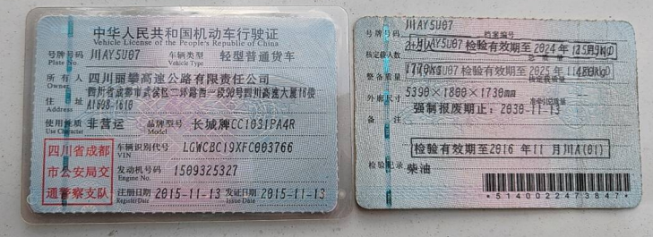 | 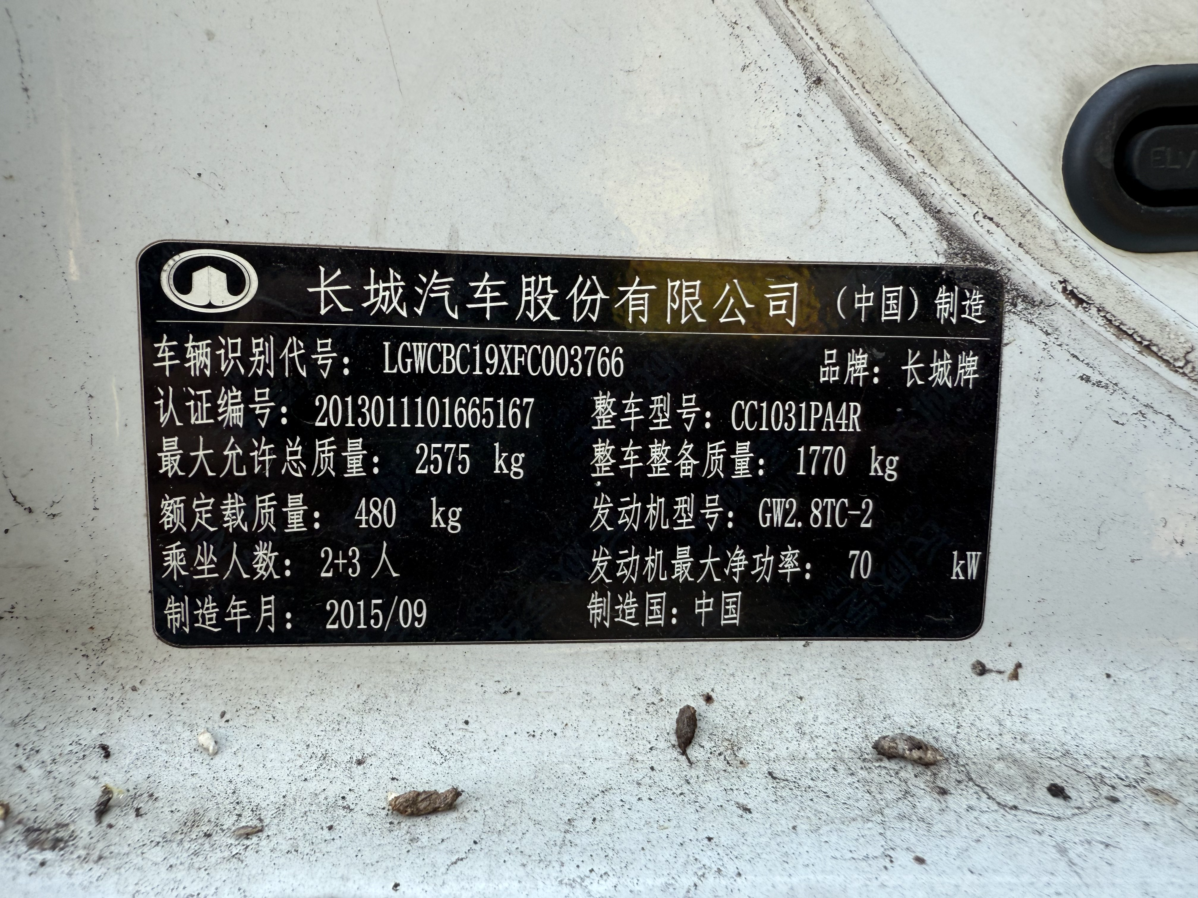 | 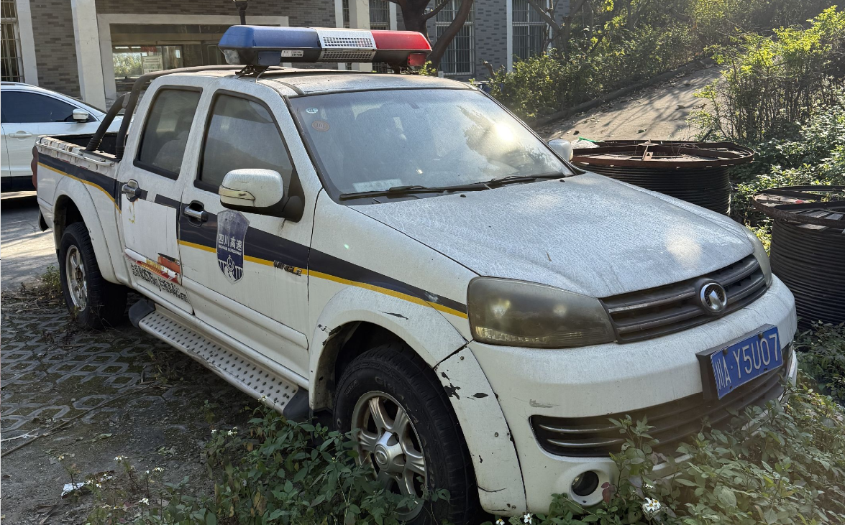 | 1770 | 丽攀新庄收费站 | 否
3 | 川WEW005 | 包厢皮卡 | 2014.9 | 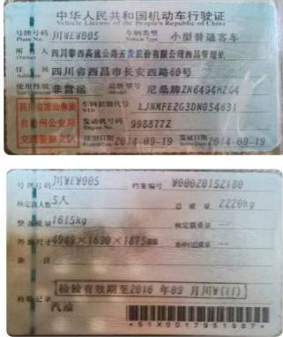 | 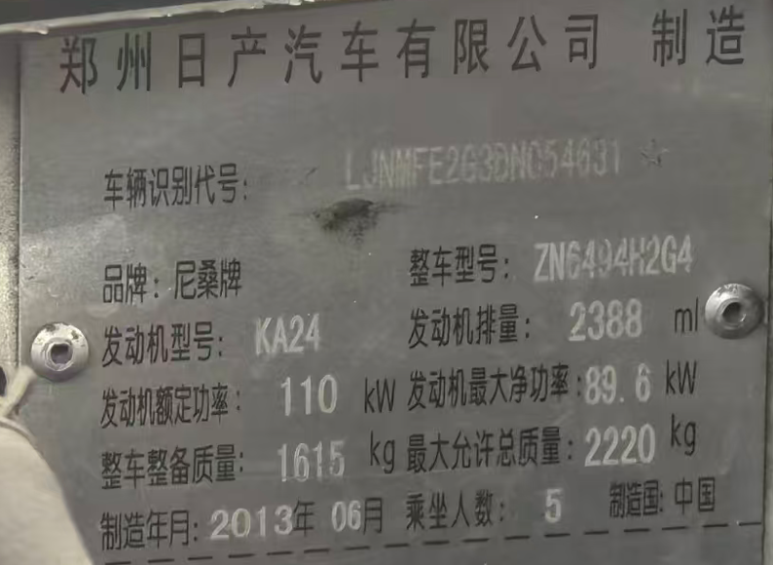 | 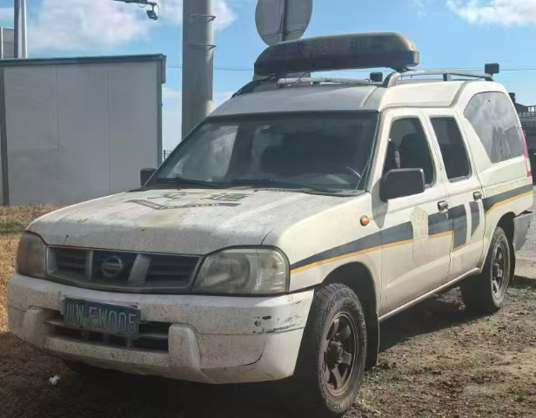 | 1615 | 攀枝花管理处金江收费站 | 能
4 | 川WRJ688 | 皮卡 | 2017.12 | 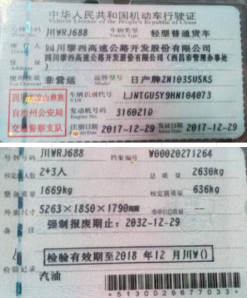 | 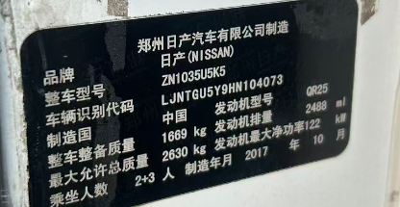 | 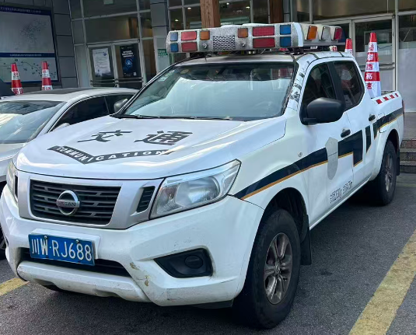 | 1669 | 攀枝花管理处金江收费站 | 能
5 | 川WNA015 | 皮卡 | 2018.5 | 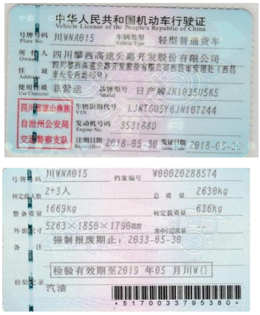 | 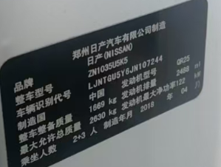 | 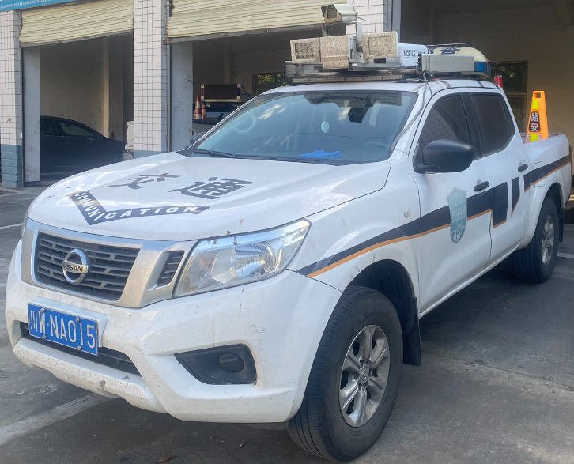 | 1669 | 攀枝花管理处金江收费站 | 能
6 | 川WRH978 | 皮卡 | 2017.12.29 | 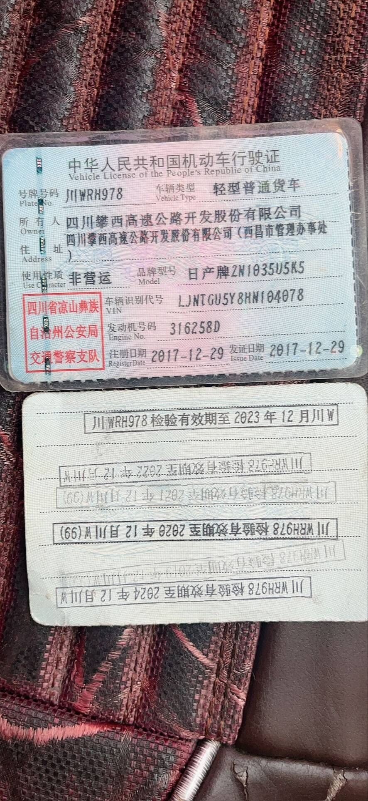 | 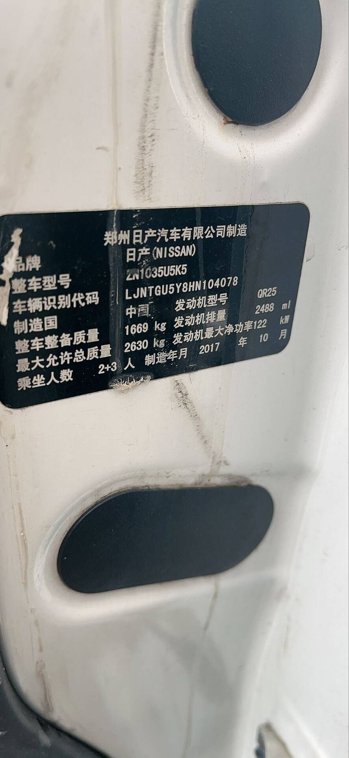 | 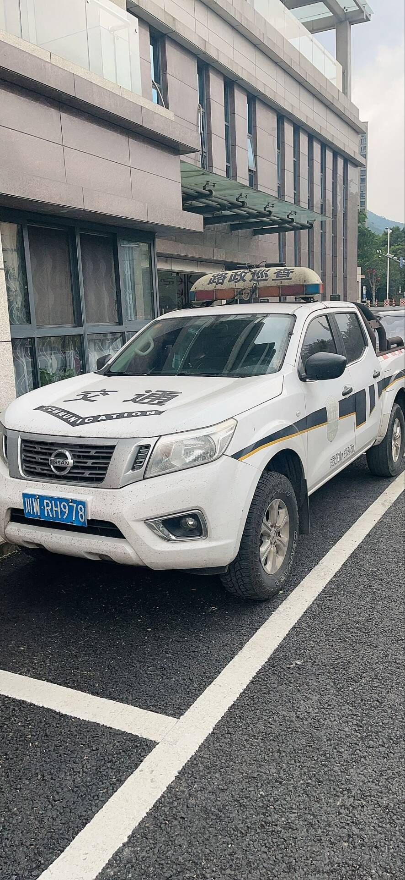 | 1669 | 米易管理处米易收费站 | 能
7 | 川W33189 | 大型普通客车 | 2010.3 | 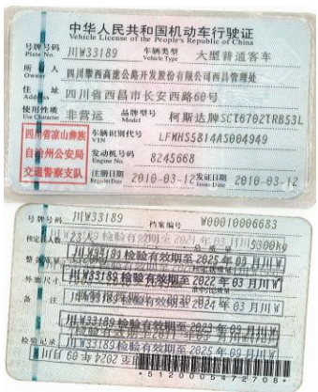 | 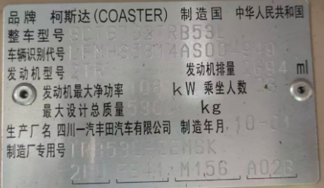 | 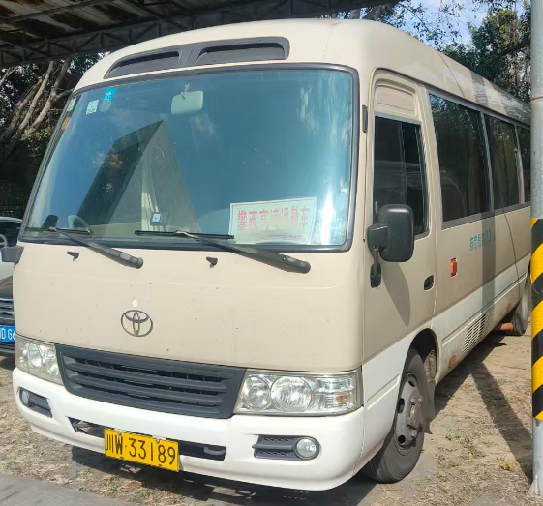 | 3320 | 攀枝花管理处金江收费站 | 能
8 | 川WB7639 | 轿车 | 2009.12.21 | 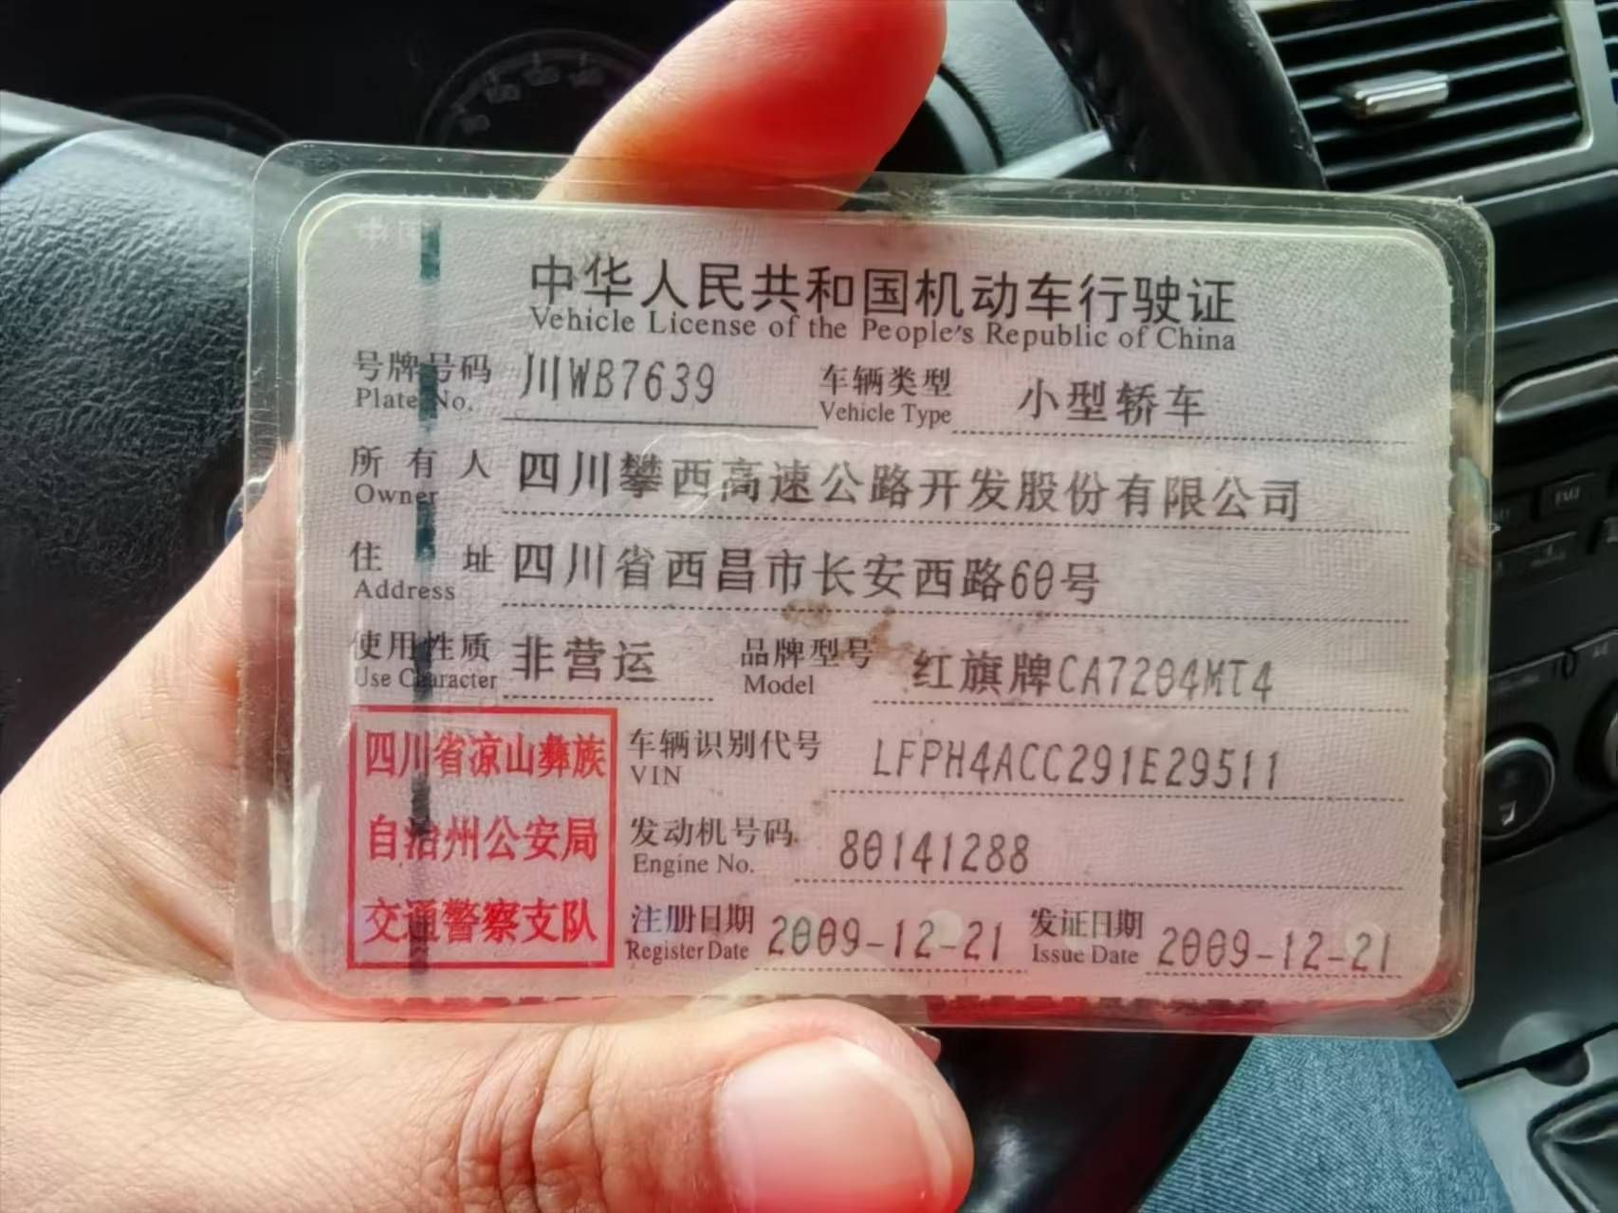 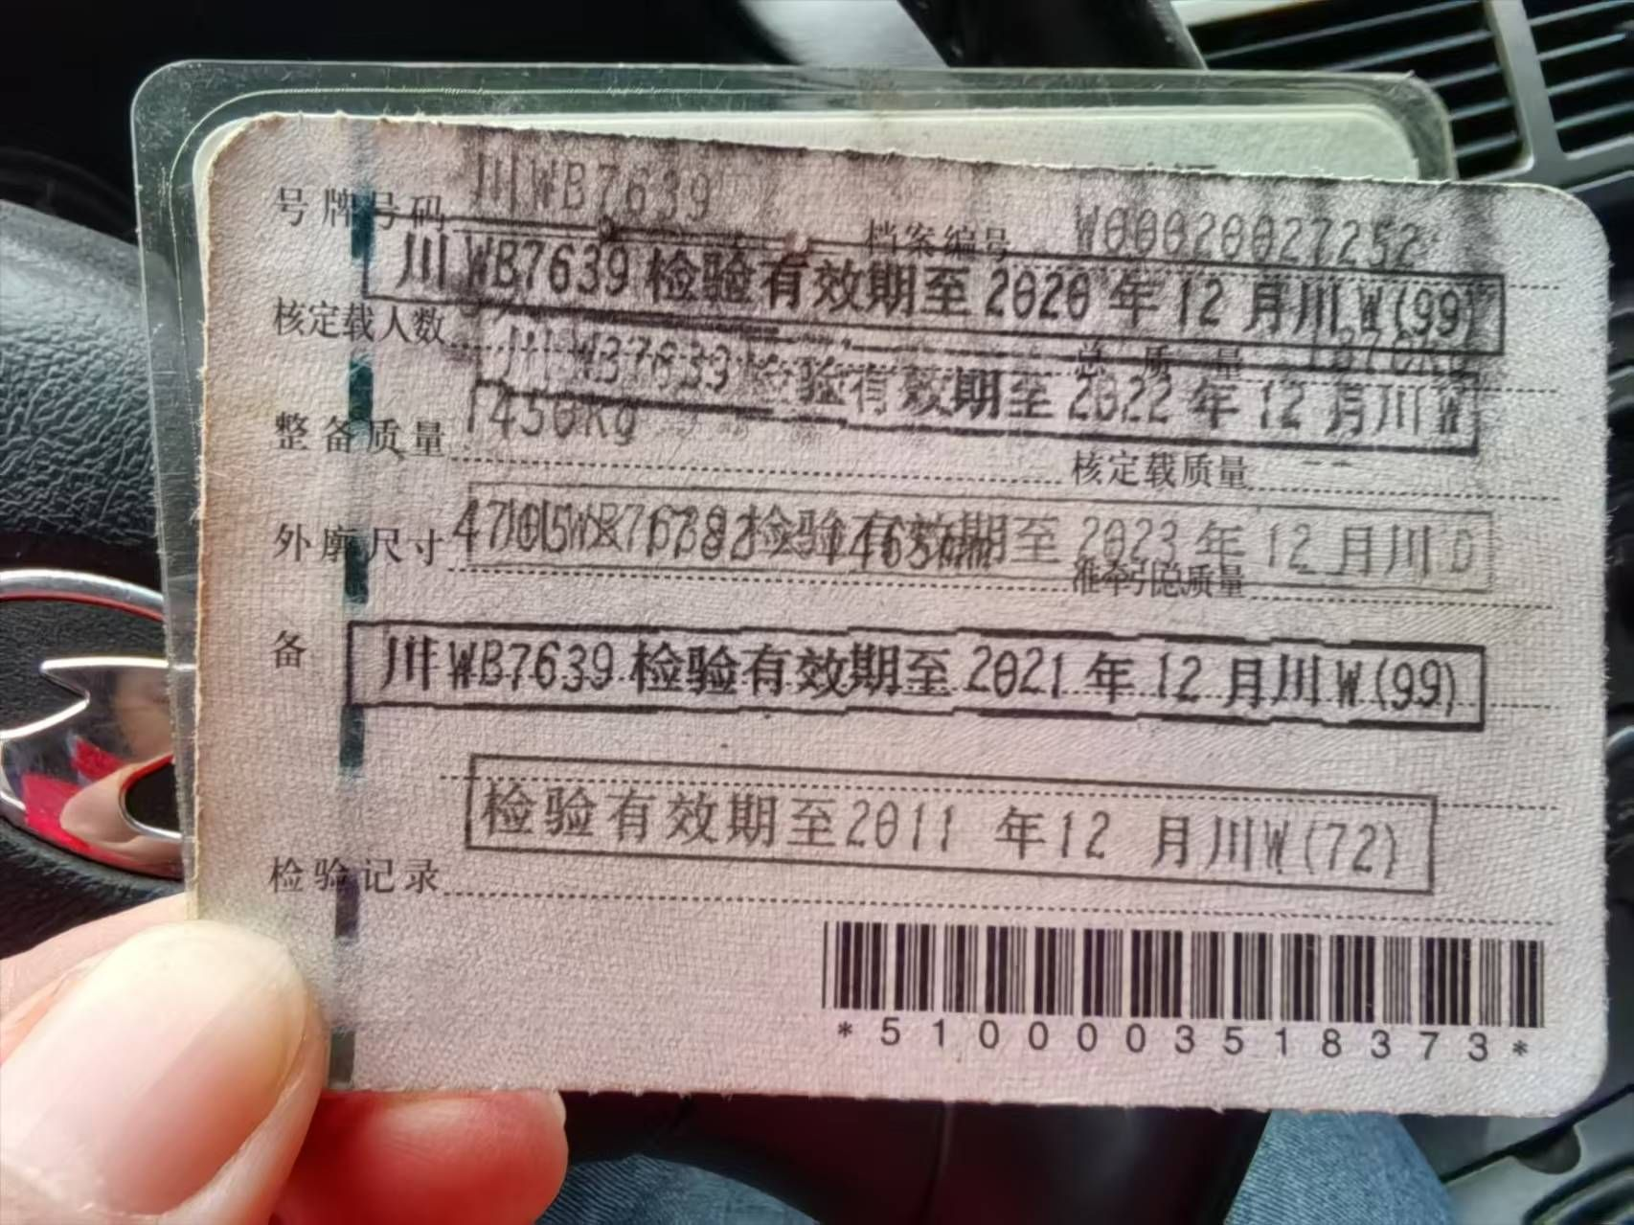 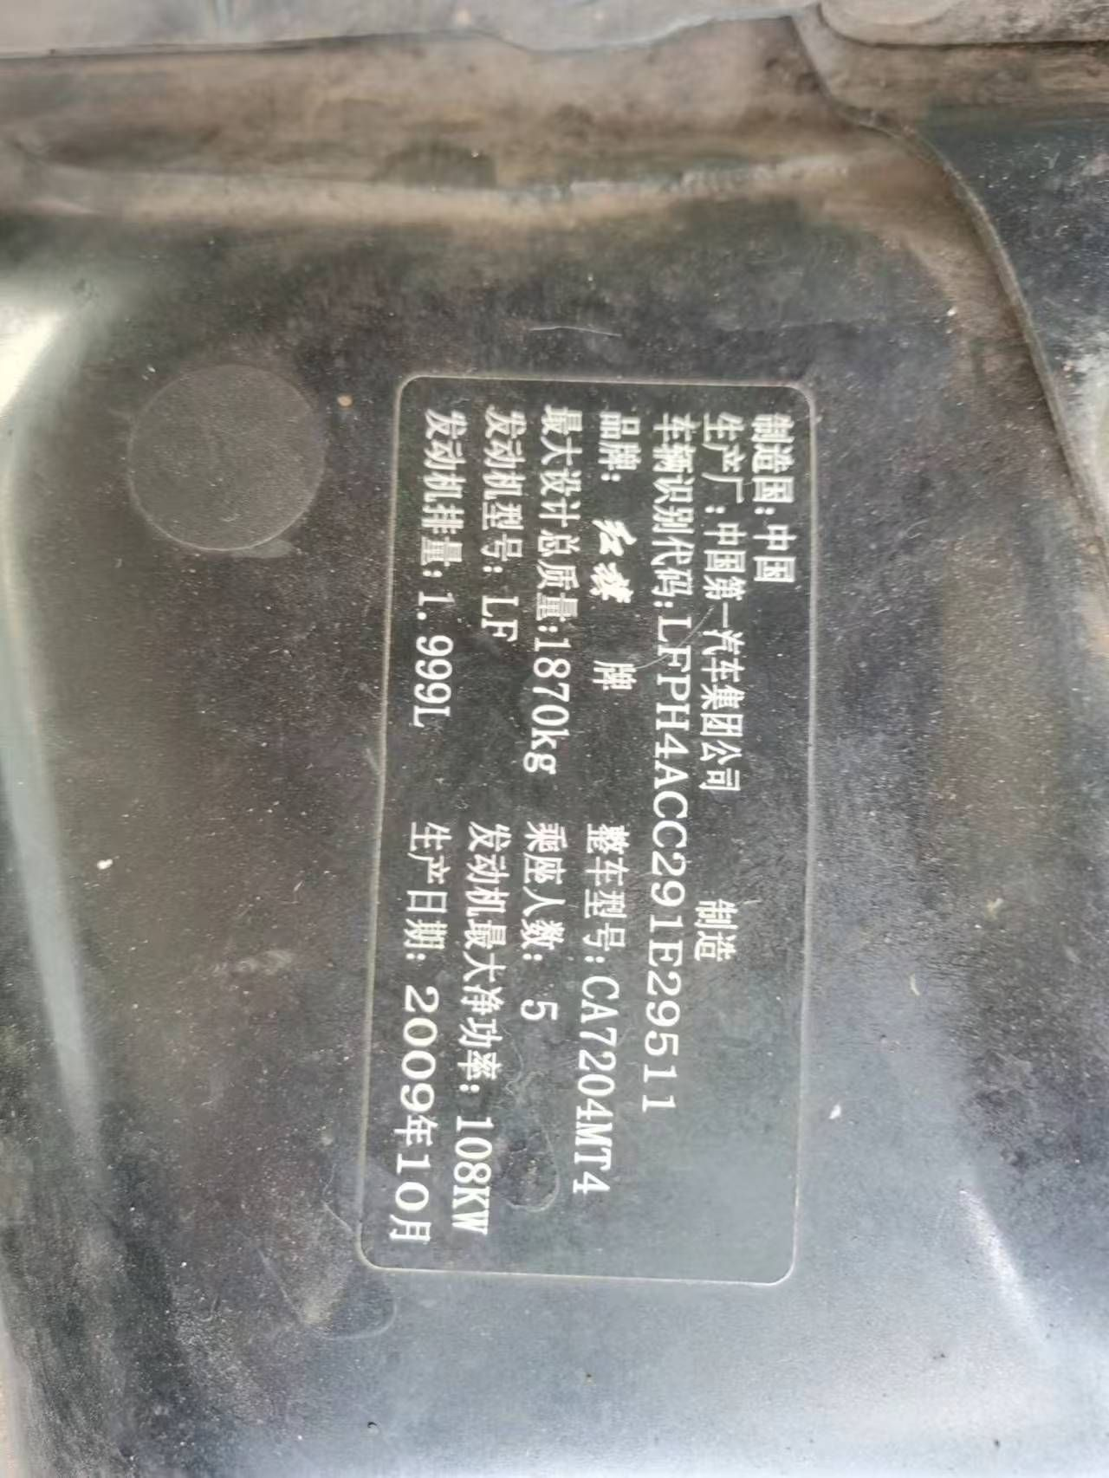 |  | 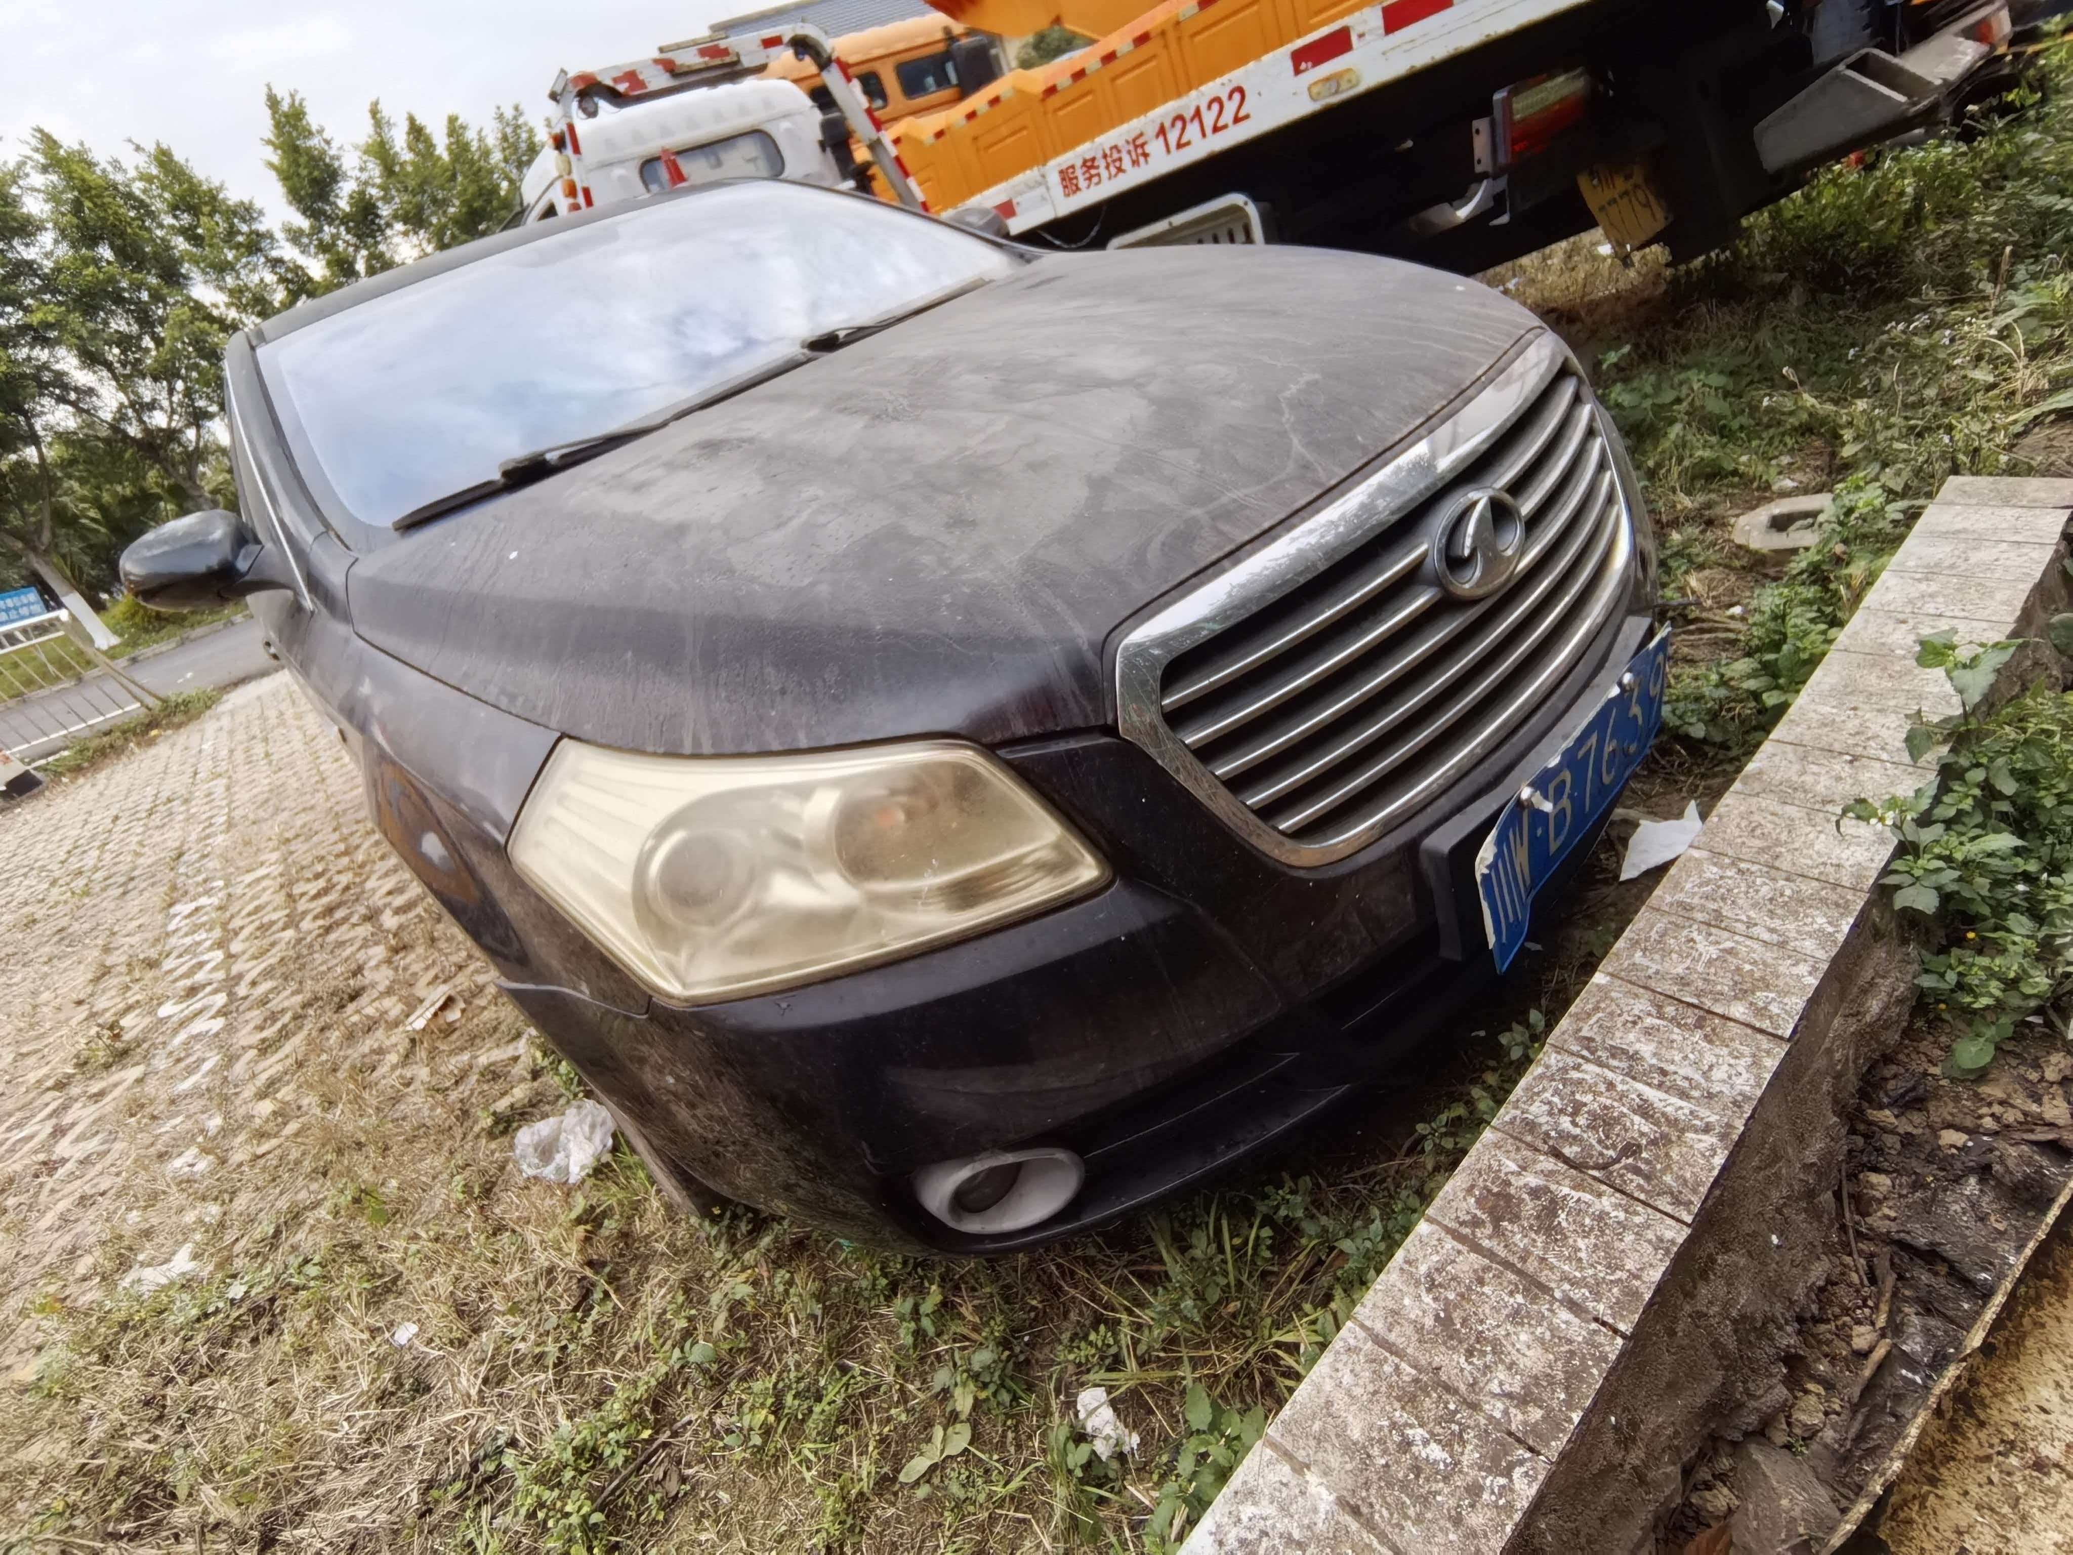 | 1450 | 米易管理处米易收费站 | 能
9 | 川WRU173 | 皮卡 | 2018.5.30 | 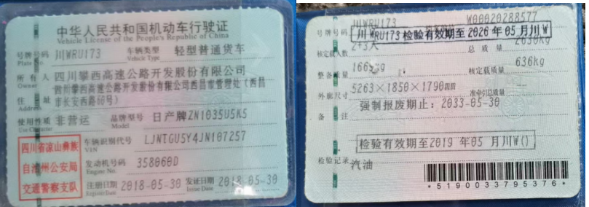 | 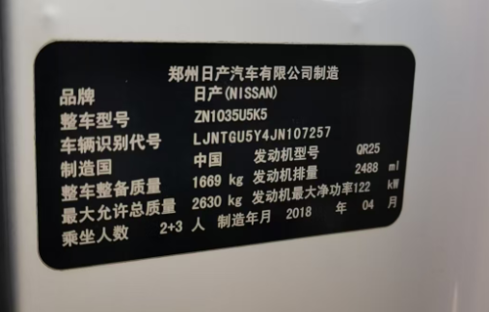 | 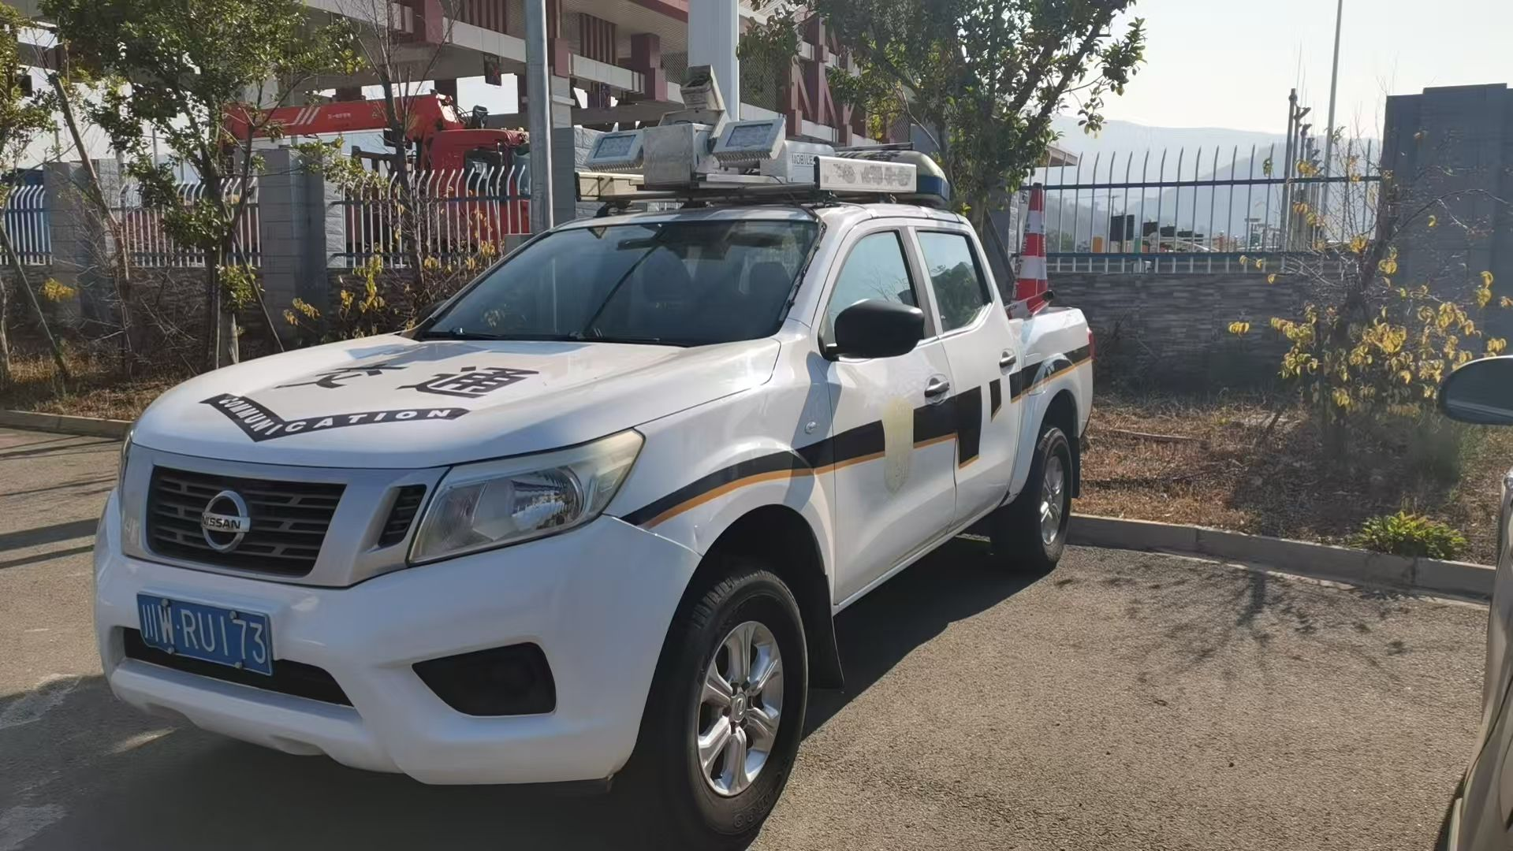 | 1669 | 西昌管理处马道收费站 | 能
 |  |  |  |  |  |  | 16353

